BARCELONA
Descrição |  | Valor |  |  | Detalhes | Valor por pessoa | status
Voo de Londres para Barcelona |  |  | 91,97 euros | Easyjet |  | R$ 540.00
 |  |  |  |  |  |  |  |  | 8232

Hotel |  |  |  |  |  |  |  | Hotel Best Auto Hogar R$ 6330 ( 1.055 por pessoa)

 |  |  |  |  |  |  |  | numa I Boqueria Apartments - R$ 1144
Park Guell |  |  | 10 euros |  |  | R$ 76.00
 |  |  |  |  |  |  |  | Oriente Hotel

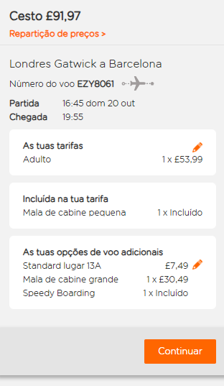
Voo de Barcelona pra São Paulo - IB3041 , 21:05
 |  |  |  |  |  | R$ 616.00

 |  |  |  | Eurohotel Diagonal port

CASA BATLÓ |  |  |  | PARK GUELL
Preços com audioguia em portugues

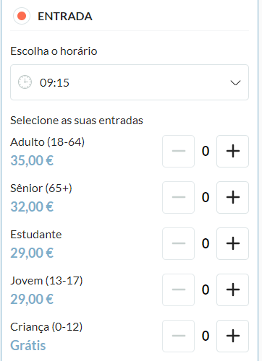
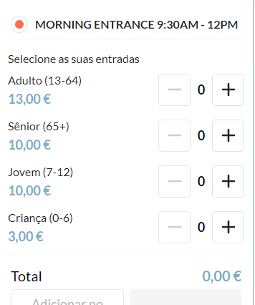

 | https://www.musement.com/pt/barcelona/entradas-sem-fila-para-o-park-guell-216235/

